Berechnung
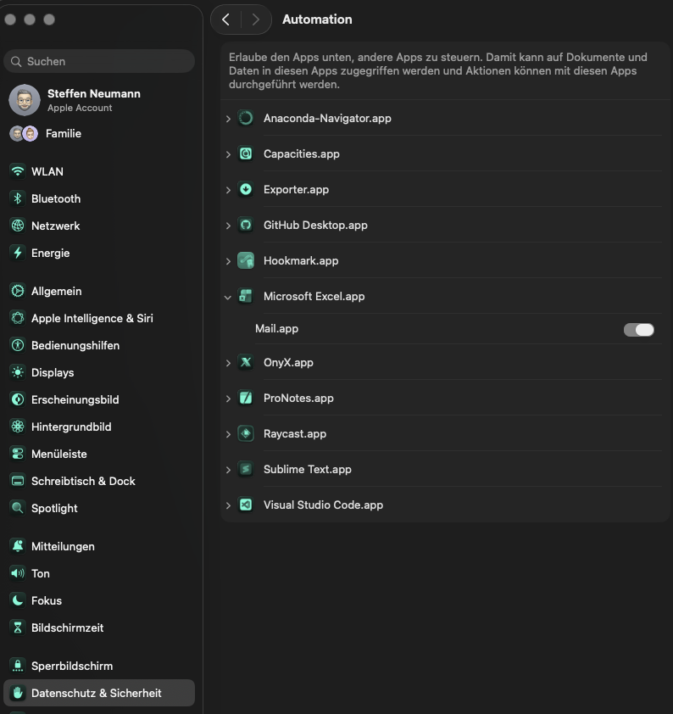
 | Grund zum Absprung
Einstellungen | Anderer Dienst war schneller
 | Sich für einen anderen Dienstleister entschieden
Legen sie die Quelle der E-Mails fest: | Hatte bereits jemanden
 | Zu langsam
Pfad der E-Mail Datei | Zu teuer
'/Users/maghrebikarim/Library/CloudStorage/OneDrive-VitalisSeniorendienst/Vitalis Seniorendienst/VDS-Workspace/Leads' | Kein Bedarf
 | Machen alles selber
Oder: | Angehörige übernimmt selbst
 | Pflegeheim
Name MailBox (Outlook nur die klassische Variante) | Sucht Tagespflege
 | Sucht betreutes Wohnen
 | Benötigt 24h-Kraft
Name des E-Mail Postfaches | Falsches Gebiet
 | Doppelter Lead
 | Nummer falsch
 | Nicht erreicht
 | Kunde meldet sich bei Bedarf
 | Möchte noch überlegen
 | Noch kein Pflegegrad
 | Kein weiterer Kontakt gewünscht
 | Hat sich erledigt
 | Weggezogen
 | Im Krankenhaus
 | Wollte sich nur informieren

